REK
ULTIMA INŽENJERING d.o.o.

Bana Nehorića 40, 22320 Drniš OIB: 93792208582 IBAN: HR2824070001100432442 | mob: +385 99 230 8989 ivan@ultima-inzenjering.hr www.ultima-inzenjering.hr

TROŠKOVNIK
SUSTAV NAVODNJAVANJA
NOGOMETNOG IGRALIŠTA NK DOŠK-A

INVESTITOR:
Grad Drniš
Trg kralja Tomislava 1
22320 Drniš
OIB: 38309740312

LOKACIJA:
k.č. 15/20, k.o. Drniš, Drniš

Troškovnik izrađen prema projektu oznake:
P-6/20

PROJEKTANT:
Nikola Bagić, mag. ing. aedif.

REKAPITULACIJA

PRIPREMNI RADOVI |  | 0.00 kn
ZEMLJANI RADOVI |  | 0.00 kn
INSTALATERSKI I MONTAŽERSKI RADOVI |  | 0.00 kn
RAZNI RADOVI |  | 0.00 kn

UKUPNO BEZ PDV-a: |  | 0.00 kn
PDV: |  | 0.00 kn
UKUPNO S PDV-om: |  | 0.00 kn

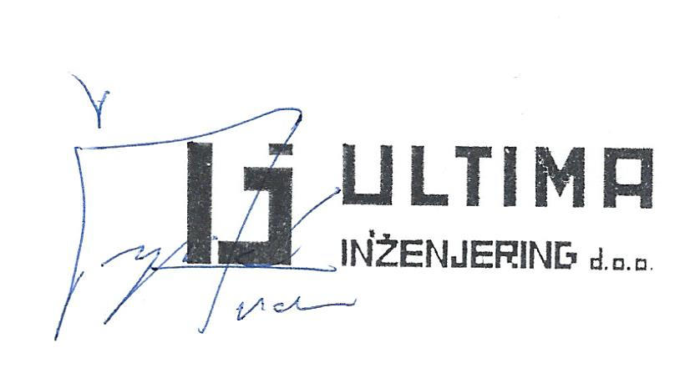
Za Ultima inženjering d.o.o.
Ivan Čupić, mag. ing. aedif.
direktor

Drniš, ožujak 2020.

